Лист1
* Скидка не распространяется на акционные товары
*Классик-с карамелью Премиум-без карамели VIP-с орехами и сухофруктами
№ п/п | Фото | Наименование упаковки | Размеры, см | Вес, гр | Состав | Цена, руб | Заказ (кол-во) | Сумма заказа
Рюкзаки
1 |  | Рюкзак "Спортсмен" из супермягкого велюра, поролоновая вставка по всем стенкам держит форму. | 26*22*8 | 900 | Классик | 750 |  | 0
2 |  | Рюкзак "Классика" из супермягкого велюра, поролоновая вставка по всем стенкам держит форму. | 26*22*8 | 950 | Премиум | 860 |  | 0
Мягкая упаковка
3 |  | Символ года "Петух-перчатка" кукольный театр. | 40 | 400 | Классик | 630 |  | 0
4 |  | Символ года "Цыпа-рюкзак" | 40 | 500 | Премиум | 590 |  | 0
5 | 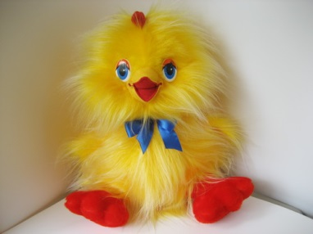 | Символ года "Цыплёнок КУК" | 35 | 800 | Классик | 1150 |  | 0
6 |  | Символ года "Заплатка" | 34 | 750 | Премиум | 650 |  | 0
7 |  | Символ года "Петя" | 34 | 650 | Премиум | 815 |  | 0
8 | 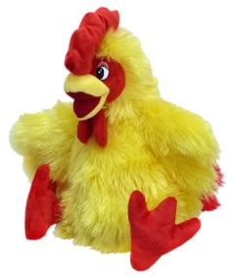 | Символ года "Ко-Ко" | 31 | 700 | Классик | 800 |  | 0
9 | 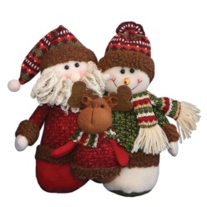 | "Тройка" | 27,5*22,5 | 550 | Классик | 805 |  | 0
10 | 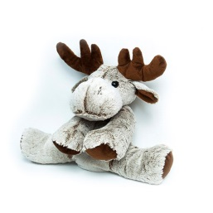 | "Олень" | 50 | 1200 | VIP | 1300 |  | 0
11 |  | "Ёлка с шарами" | 31*24 | 750 | Премиум | 690 |  | 0
12 | 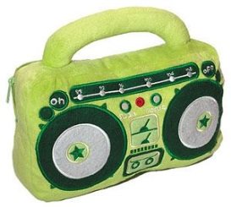 | "Радио-подушка" ловит волны, батарейки не входят в подарок. | 32*25*10 | 400 | Классик | 675 |  | 0
13 | 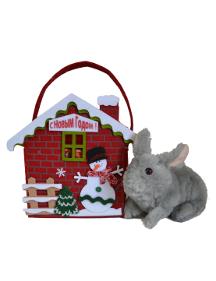 | "Домик снеговика" с игрушкой "Заяц" 22см | 24*19*10 | 900 | Классик | 790 |  | 0
14 | 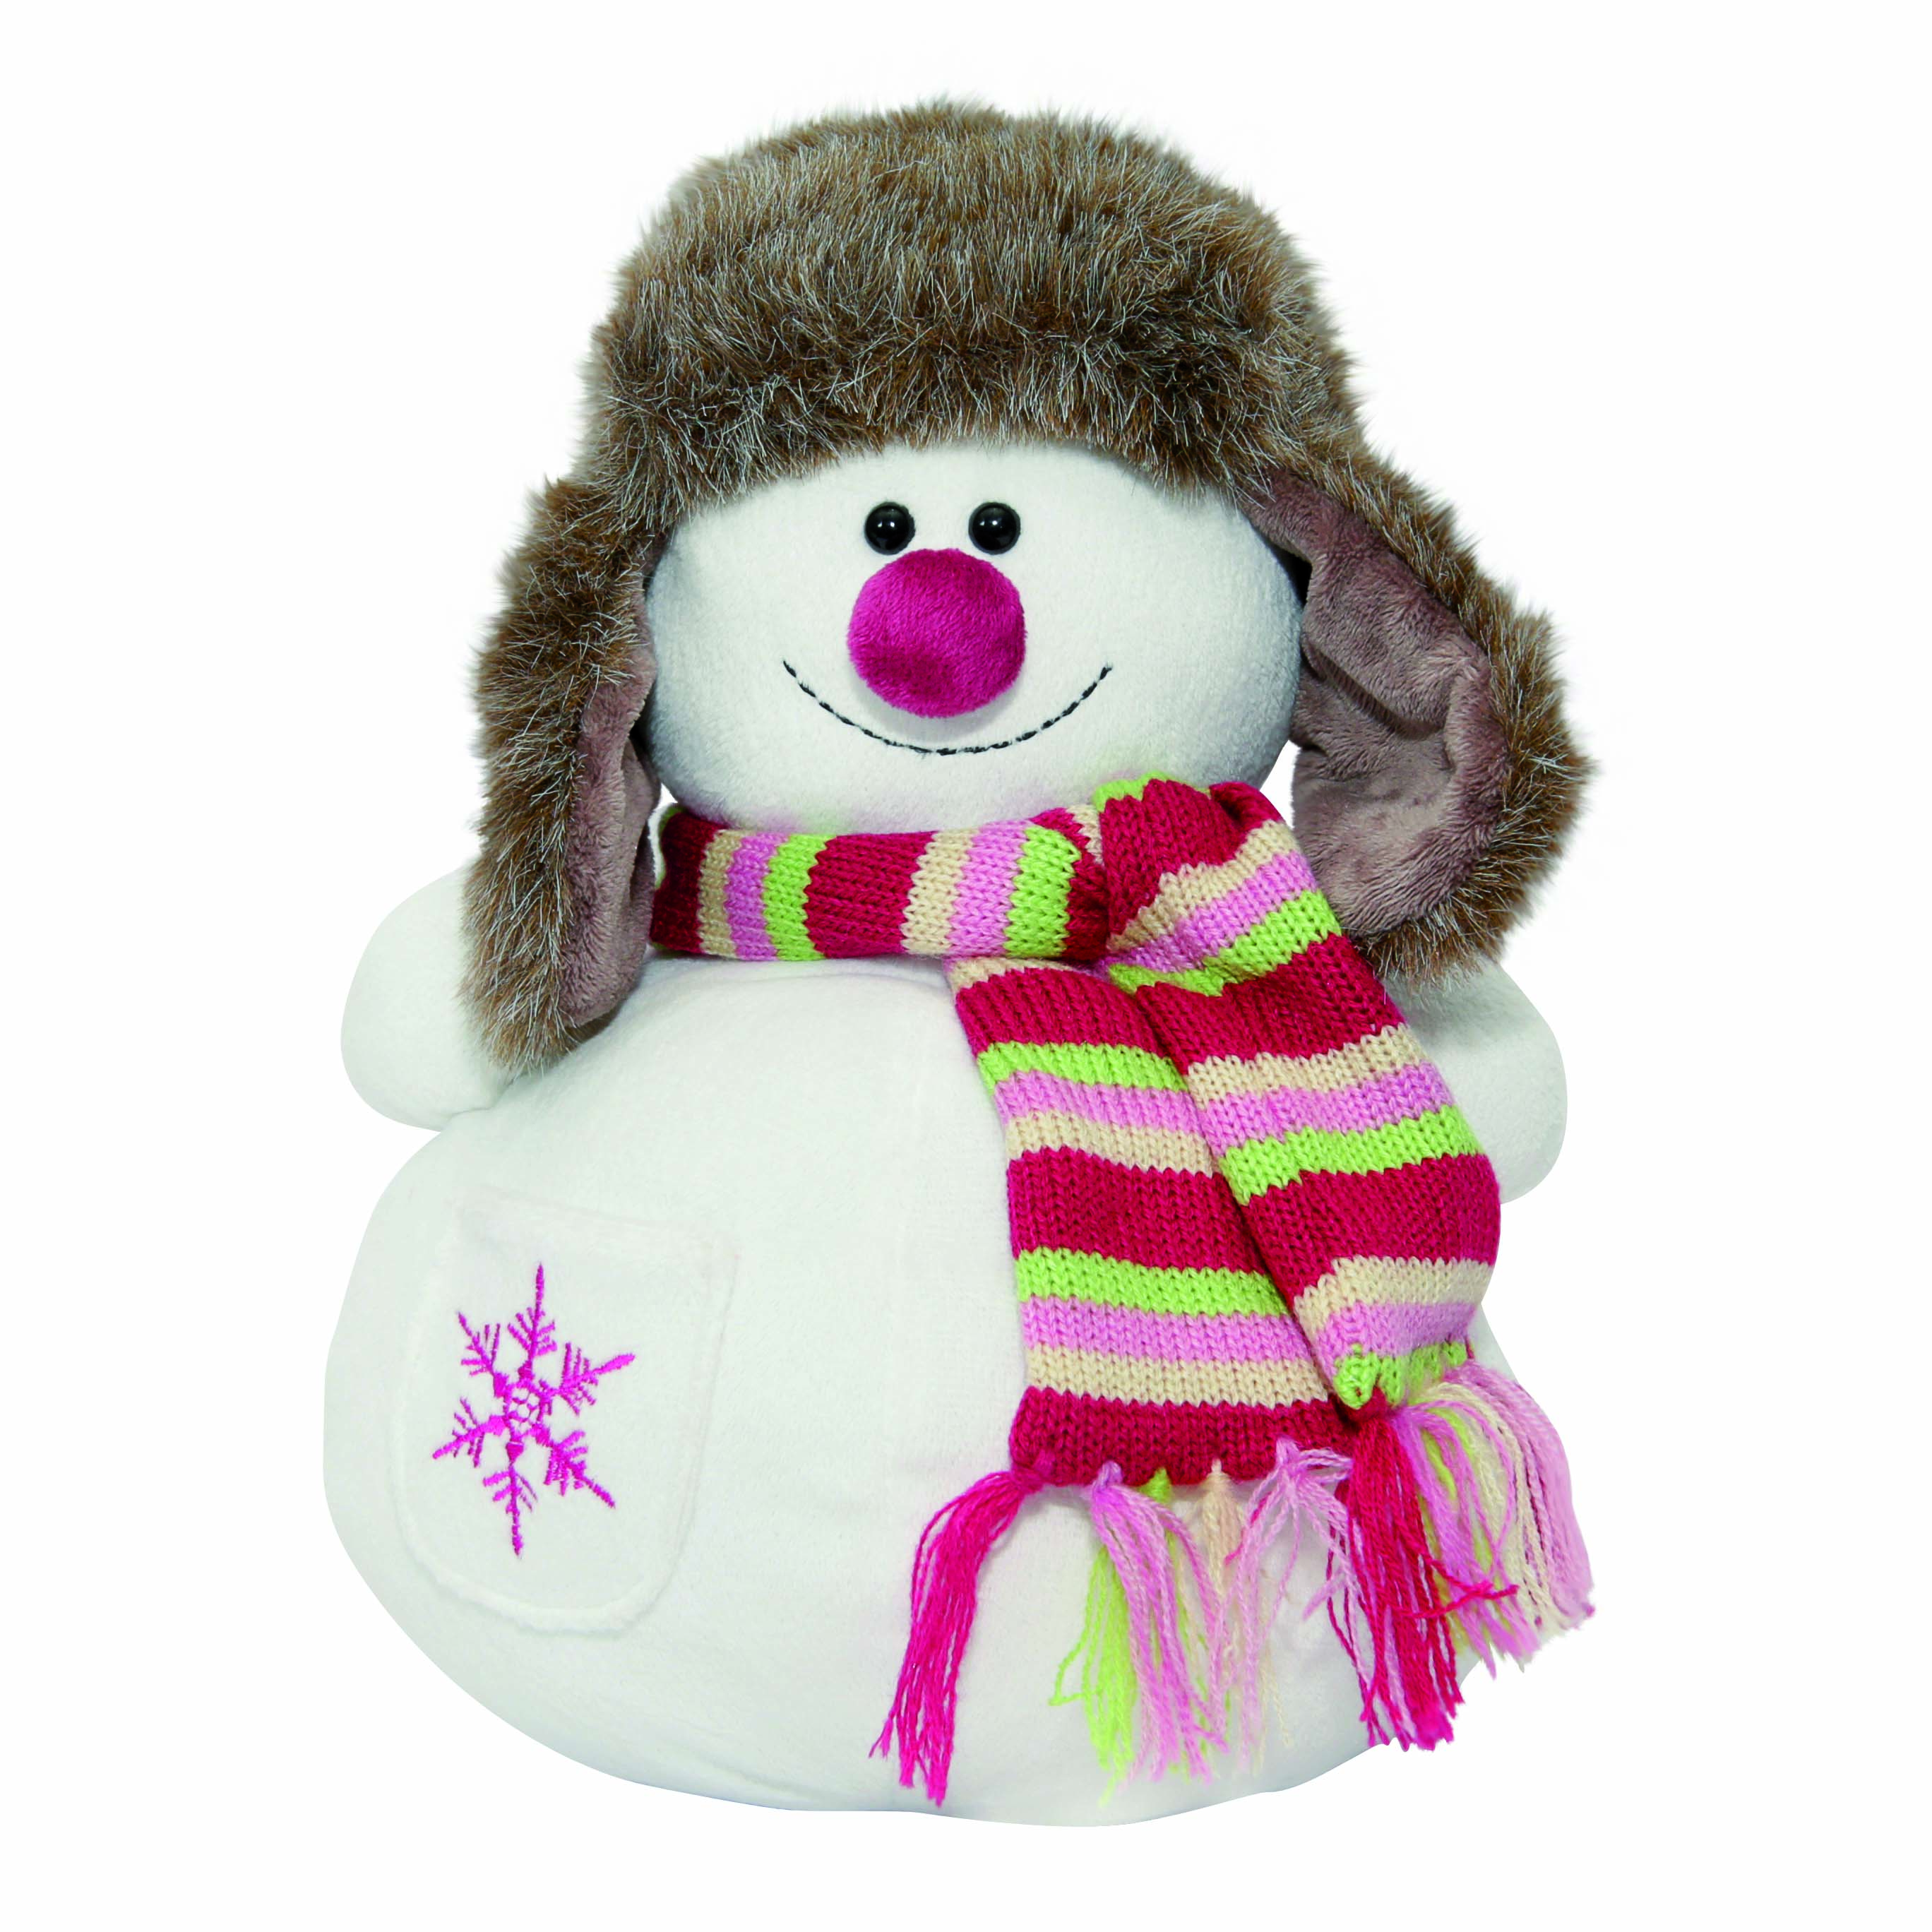 | "Снежик" | 30*17*17 | 350 | VIP | 770 |  | 0
15 |  | "Морковкин" | h 28 | 300 | Премиум | 240 |  | 0
16 |  | "Ди-джей" | h 35 | 700 | Классик | 830 |  | 0
17 |  | "Мишаня-рюкзак" | 24*35 | 750 | Премиум | 650 |  | 0
18 |  | "Степашка" | h 40 | 550 | Классик | 385 |  | 0
19 |  | "Мандаринка" | h 28 | 700 | Классик | 745 |  | 0
20 | 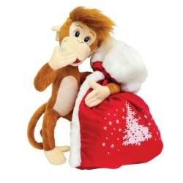 | "Поцелуйчик" | 40*28*17 | 900 | Классик | 915 |  | 0
21 |  | "Лосёнок" | h 30 | 250 | Классик | 250 |  | 0
22 |  | "Ёжик" без присоски | h 16 | 300 | Премиум | 280 |  | 0
Керамика
23 |  | "Санта Клаус" | 16*16*23 | 500 | Премиум | 760 |  | 0
24 |  | "Снеговик в шляпе" | h25 | 600 | VIP | 900 |  | 0
25 |  | Шар "С новым годом" | 13,7*13,7*16,5 | 300 | Премиум | 585 |  | 0
Тубы
26 | 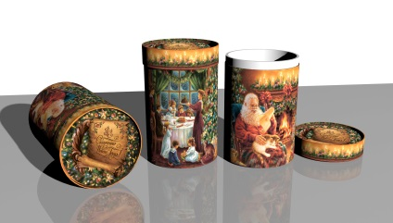 | "Домашний уют" | Ø12 h21 | 800 | Классик | 485 |  | 0
27 |  | "Зимнее утро" | Ø12 h34,5 | 1100 | Классик | 560 |  | 0
28 |  | "Зимушка" | Ø/h | 300 | Премиум | 360 |  | 0
29 | 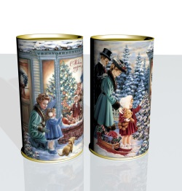 | "Прогулка" | Ø12 h22 | 850 | Премиум | 540 |  | 0
30 |  | "Снеговики" | Ø12 h12 | 400 | Классик | 275 |  | 0
31 | 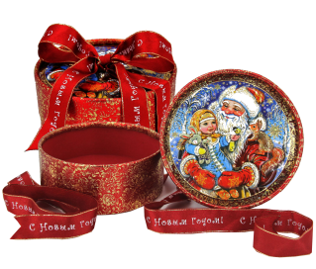 | "Новогодняя" | Ø/h | 650 | Премиум | 555 |  | 0
Жестяная упаковка
32 | 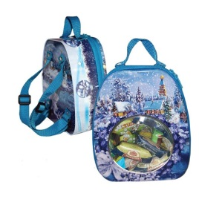 | "Рюкзачок с окошком" вложение сказка на диске. | 18,9*15,5*7,2 | 700 | Классик | 505 |  | 0
33 |  | "Лесная красавица" | Ø10 h15 | 400 | Классик | 250 |  | 0
34 |  | "Морозко" | Ø12*7 h12 | 400 | Классик | 245 |  | 0
35 | 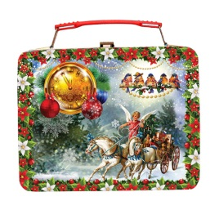 | "Чемодан снегири" | 18,5*13*7,5 | 650 | Премиум | 480 |  | 0
36 |  | "Ёлка" | Ø15 h16 | 1100 | Классик | 745 |  | 0
37 |  | "Избушка" с вложением "Найди пару" | 16,5*10*16,5 | 900 | Классик | 550 |  | 0
38 |  | Копилка "Ассорти" с вложением "Найди пару" | 16*15*8 | 400 | Классик | 300 |  | 0
39 | 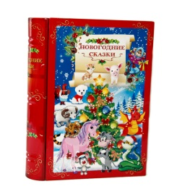 | Книга "Гороскоп" с ключиком и с вложением "Найди пару" | 24*19*5 | 700 | Классик | 480 |  | 0
40 | 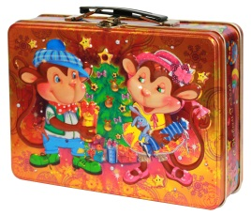 | Чемодан "Ася и Вася" с вложением "Найди пару" | 20*20*10 | 700 | Классик | 495 |  | 0
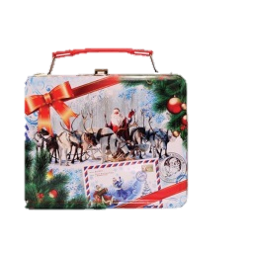 41 | 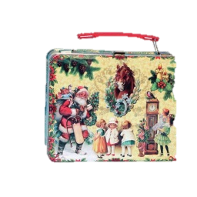 | Чемодан "Ассорти" с вложением "Найди пару" | 21,1*17*9,7 | 1100 | Классик | 745 |  | 0
Мешки
42 |  | "Мешок 3D" Красный/Снежный/Синий | 26,5*24,5*10 | 1300 | Классик | 635 |  | 0
43 |  | Мешок "Дед Мороз и дети" Красный/Синий | 24,5*23 | 1100 | Классик | 515 |  | 0
44 |  | Мешок "Тройка" | 20*20*10 | 1100 | Классик | 490 |  | 0
45 |  | "Носок" | 44*25 | 1100 | Классик | 580 |  | 0
46 |  | Органза "Новогодняя" | 30*20 | 700 | Классик | 295 |  | 0
47 |  | Мешок "Снежинка" | 29*21 | 800 | Классик | 370 |  | 0
48 |  | Подарок "Сказка" | 25*40 | 900 | Классик | 365 |  | 0
Куклы на конусе
49 |  | "Чародей" | h 66 | 1500 | Премиум | 1950 |  | 0
50 |  | "Сударыня" | h 52 | 650 | Премиум | 1300 |  | 0
51 |  | "Снегурочка" | h 35 | 650 | Премиум | 1050 |  | 0
52 |  | "Дед Мороз" | h 40 | 750 | Премиум | 1120 |  | 0
53 |  | "Мороз Иванович" | h 48 | 1000 | VIP | 1530 |  | 0
54 |  | "Снеговик" | h 35 | 700 | Классик | 1055 |  | 0
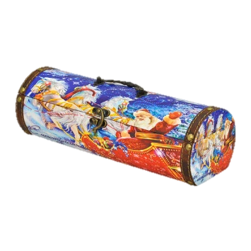
Дерево, кожа
55 |  | "Праздник к нам приходит" | 30*9*9 | 500 | Премиум | 1190 |  | 0
56 | 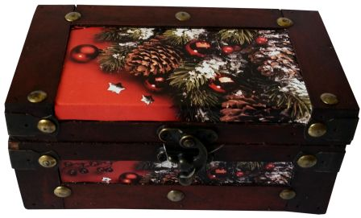 | "Ель" | 16*8,5*7,5 | 250 | Классик | 580 |  | 0
57 | 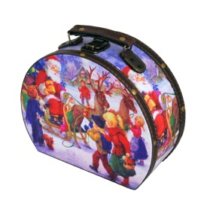 | "Детвора" | 21,3*7,3*9,2 | 700 | Классик | 1180 |  | 0
58 | 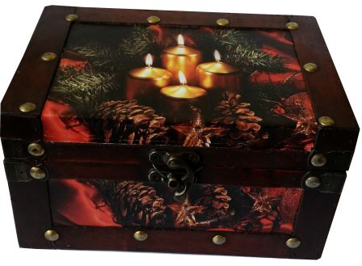 | "Тайна" | 19*12,5*10,5 | 400 | Классик | 850 |  | 0
59 | 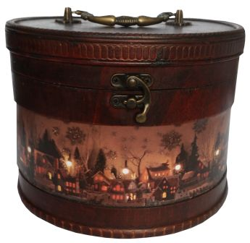 | "Сказочный город" | Ø21 h16 | 900 | Классик | 1225 |  | 0
60 | 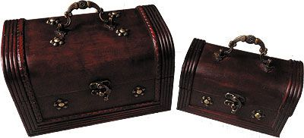 | "Подарок" большой | 22,5*14*14 | 650 | Премиум | 890 |  | 0
61 |  | "Подарок" малый | 17*10*9,5 | 250 | Классик | 480 |  | 0
62 |  | Книга "Рождество" | 21*15*14 | 650 | Премиум | 1210 |  | 0
63 |  | Шкатулка "Радость" | 27*18*8 | 600 | VIP | 1250 |  | 0
64 | 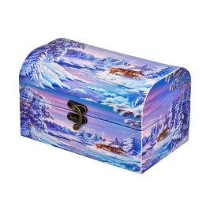 | "Зимняя стужа" | 17,8*11*10,3 | 350 | Премиум | 960 |  | 0
65 | 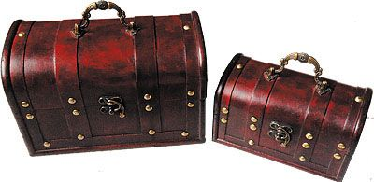 | "Праздничный" большой | 24*15,5*14,5 | 800 | Классик | 970 |  | 0
66 |  | "Праздничный" малый | 19*10,5*11,5 | 300 | Премиум | 595 |  | 0
67 | 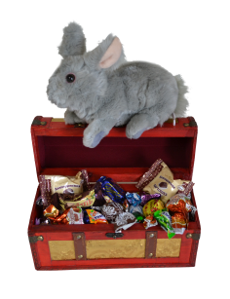 | "Сундук Фей" с игрушкой "Заяц" 22см | 28*12*17 | 700 | Классик | 1240 |  | 0
68 | 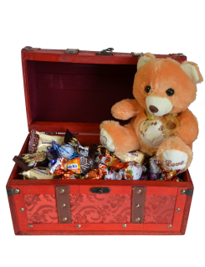 | "Сундук Пирата" с мягкой игрушкой 22см | 35*23*19 | 1100 | Классик | 1530 |  | 0
69 |  | "Супер тройка" | 22*11*41 | 500 | Премиум | 1680 |  | 0
70 |  | "Презент" | 21*13*26 | 500 | Премиум | 1320 |  | 0
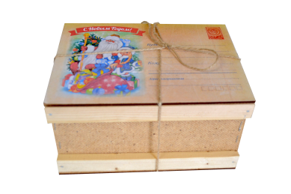 71 |  | "Из детства" с мягкой игрушкой "Заяц" с присоской, ящик обвязывается шпагатом | 20*14,5*10,5 | 500 | Премиум | 860 |  | 0
72 |  | "Акварель" | 17*12,5*12 | 500 | Премиум | 1070 |  | 0
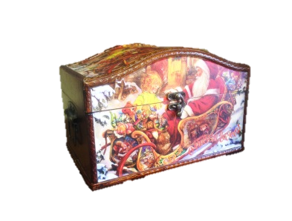 73 |  | "Праздник" | 13,5*15*24 | 900 | Классик | 1150 |  | 0
74 | 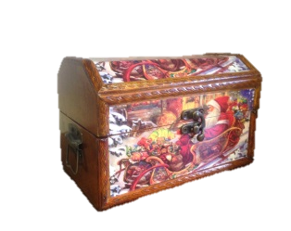 | "Сани" | 11*12*19,5 | 600 | VIP | 880 |  | 0
75 |  | "С новым годом" | 24*18*13 | 900 | Классик | 1240 |  | 0
76 | 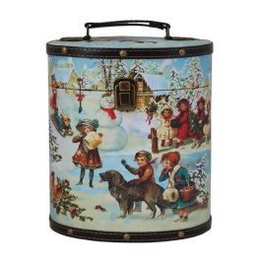 | Туес "Гуляние" | 16*12*20 | 650 | Премиум | 1140 |  | 0
77 | 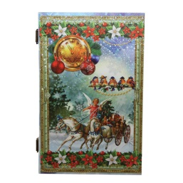 | Книга "Снегири" | 28*19*11 | 950 | Премиум | 1170 |  | 0
78 | 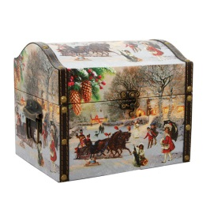 | Сундук "Ретро" | 24*18*19 | 950 | Премиум | 1320 |  | 0
79 | 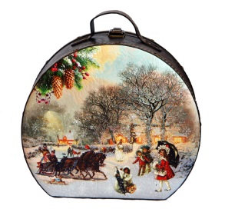 | Саквояж "Ретро" | 22*18,5*10 | 950 | Премиум | 1320 |  | 0
80 |  | "Разгуляй" | 20*13*12 | 650 | Премиум | 940 |  | 0
81 | 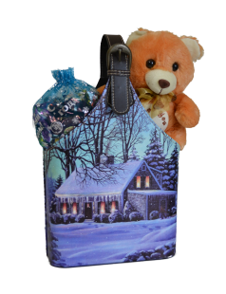 | Сумка "Зима" с мягкой игрушкой 20см, конфеты в органзе | 22*11*41 | 800 | Классик | 1085 |  | 0
82 | 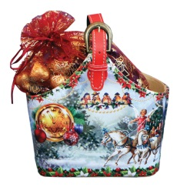 | Сумка "Снегири" конфеты в органзе | 21*13*26 | 800 | Классик | 970 |  | 0
83 | 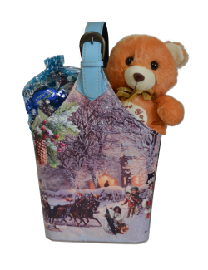 | Сумка "Ретро" с мягкой игрушкой 20см, конфеты в органзе | 22*11*41 | 850 | Премиум | 1360 |  | 0
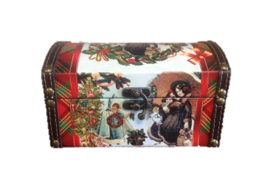 84 |  | "Новогодняя" | 18*11*10 | 300 | Премиум | 590 |  | 0
Картон хром-эрзац
85 |  | "Карандашница" карандаши в подарок не входят. | 24*8*8 | 250 | Классик | 120 |  | 0
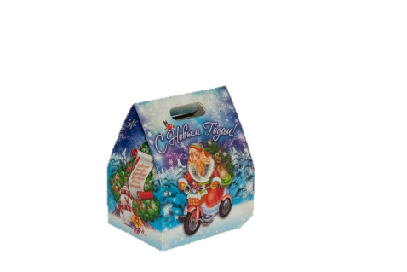 86 | 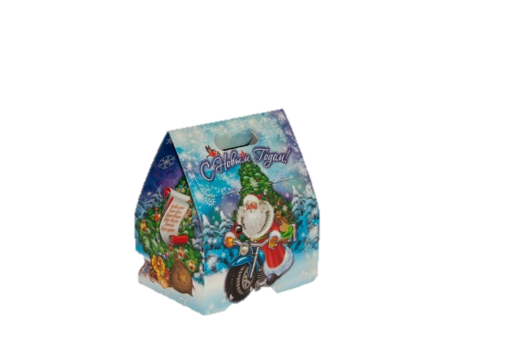 | "Байкеры"+магнит | 18,5*16*12,5 | 650 | Премиум | 350 |  | 0
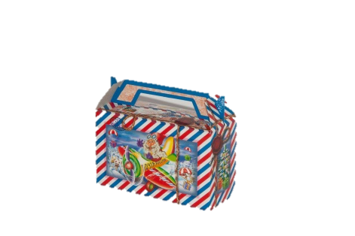 87 | 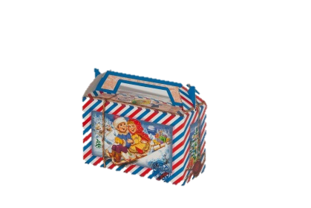 | "Посылка от Деда Мороза" | 14*17,5*7 | 400 | Классик | 170 |  | 0
88 |  | "Почта Деда Мороза"+магнит | 14*17,5*7 | 500 | Премиум | 255 |  | 0
89 | 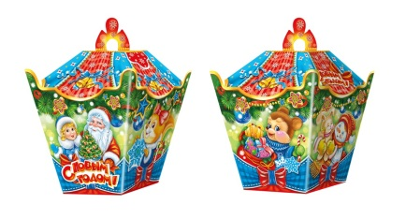 | "Фонарик"+магнит | 17*12,5*12,5 | 400 | Классик | 185 |  | 0
90 |  | "Забава"+магнит | 19,5*12,3*8,3 | 400 | Классик | 185 |  | 0
91 | 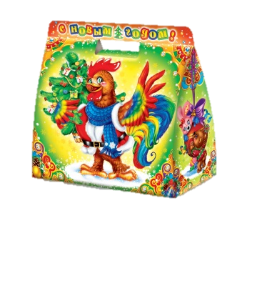 | "Сумка большая" игровая упаковка, лабиринт | 23,5*11,5*21 | 950 | Премиум | 495 |  | 0
92 | 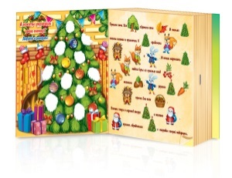 | "Сказка-раскраска" | 19,1*6,5*22,2 | 900 | Классик | 385 |  | 0
93 | 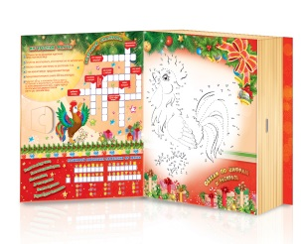 | Конкурс "Книга с петухом", раскрась петуха, разгадай сканворд и пожелание, и отправь фотографию на podaroknn@inbox.ru Дед Мороз проведет конкурс и подарит победителю замечательный приз - мягкую игрушку Петушка - символ 2017 года. | 19,1*6,5*22,2 | 750 | Премиум | 400 |  | 0
94 |  | "Ёлочка" | 15*9,5*22,5 | 550 | Классик | 205 |  | 0
95 |  | "С рождеством" глиттер | 20,5*15*10 | 850 | Премиум | 435 |  | 0
96 | 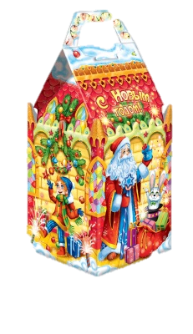 | "Замок фокусника" | 23,5*11*11 | 700 | Классик | 295 |  | 0
97 | 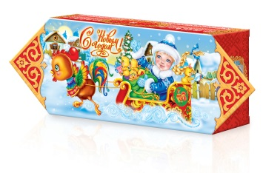 | "Конфета"+пенал | 37,8*13*6,3 | 700 | Классик | 325 |  | 0
98 |  | "Почтовик" с кроссвордом | 12,5*12,5*12,5 | 550 | Классик | 215 |  | 0
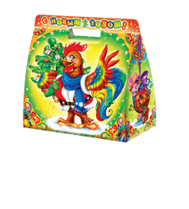 99 |  | "Сумочка маленькая" игровая упаковка, лабиринт+магнит | 18*8,5*18,5 | 400 | Классик | 165 |  | 0
100 |  | "Письмо Деда Мороза" | 15*8*7 | 500 | Премиум | 245 |  | 0
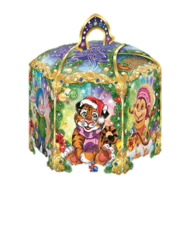 101 |  | "Шестигранник" | 16*14*17,5 | 550 | Классик | 195 |  | 0
102 |  | Ёлка "Щелкунчик" | 29*26*9 | 900 | Классик | 395 |  | 0
Картон микрогофра
103 |  | "Волшебная книга" (тиснение фольгой) | 31*22,5*5 | 800 | VIP | 600 |  | 0
104 |  | "Ларец со снежинкой" снежинка из фетра, как украшение на ёлку. | 16,5*15,5*16,5 | 800 | Классик | 380 |  | 0
105 |  | "Книга малахитовая" (тиснение фольгой) | 30,5*22,5*7 | 900 | Классик | 435 |  | 0
106 |  | "Рюкзачок"+пенал | 22*29*10 | 1100 | Классик | 505 |  | 0
107 |  | "Зачарованный лес" (тиснение фольгой) | 38*22*10,5 | 2100 | VIP | 1350 |  | 0
108 |  | "Фантазия" (глиттер) | 20*42*12 | 2100 | VIP | 1350 |  | 0
109 |  | "Новогодний дом" | 32*19*9 | 850 | Премиум | 480 |  | 0
110 |  | "Портфель 3Д" с мультфильмом (скачай бесплатно приложение и наведи мобильное устройство на коробку) | 28*31*7 | 900 | Классик | 425 |  | 0
111 |  | "Снеговик 3Д" с мультфильмом (скачай бесплатно приложение и наведи мобильное устройство на коробку) | 28*21,5*8 | 700 | Классик | 340 |  | 0
112 |  | "Золушка" (глиттер)+пенал 20,3*6,3*2 | 19,5*11,5*34,5 | 1500 | Премиум | 750 |  | 0
113 |  | "Паравозик №2" | 14,5*26,5*14 | 800 | Классик | 390 |  | 0
114 |  | "Ларец классика" (глиттер) | 23*19,8*12 | 650 | Премиум | 395 |  | 0
115 |  | "Бандероль от Деда Мороза" игровая упаковка | 27*31,5*6,6 | 1100 | Классик | 500 |  | 0
116 |  | "Колядки" | 18,5*12,5*23 | 800 | Классик | 350 |  | 0
117 |  | "Петя-хоккеист"+пенал | 18,5*14*36 | 1300 | Классик | 555 |  | 0
118 |  | "Золотой ларец" (глиттер) | 20*14*23 | 700 | Классик | 340 |  | 0
119 |  | "Избушка Деда Мороза" | 16*22*17 | 750 | Премиум | 410 |  | 0
120 |  | "Саквояж" | 21*16*12 | 700 | Классик | 315 |  | 0
121 |  | "Паровоз" | 20*27,5*13 | 900 | Классик | 420 |  | 0
 |  |  |  |  |  |  | 0 | 0

